Conceptos
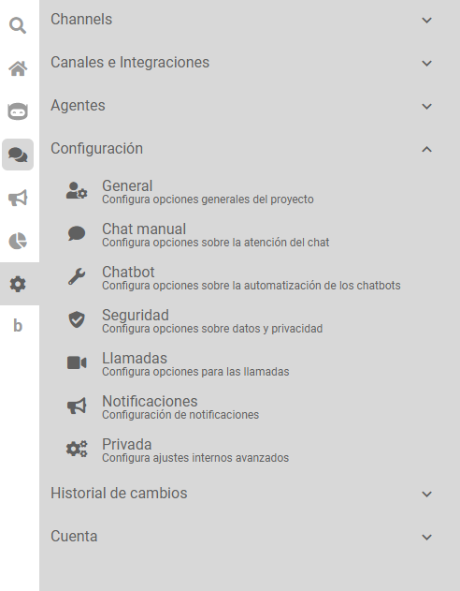
CONCEPTO | SIGNIFICADO |  | BOTMAKER
SESIÓN | Las sesiones se refieren a las conversaciones entre el usuario y el bot desde Qué comienzan hasta Qué terminan. | Duda: ¿Cuando comienza y cuando finaliza una sesión? | Los inicios de sesión en una conversación pueden darse por dos factores: - El cliente habla con el bot - Notificación push que se envíe La finalización de la sesión va a depender de la acción Cierre de conversación que esté configurada en los flujos de intenciónes por donde pasa el cliente. En la sección de Configuración-->Chat Manual del bot podrán customizar los parámetros de tiempo del cierre de la sesión (Duración de la sesión)

EVENTO | Los eventos se refieren a aQuéllas acciones Qué tuvieron lugar en la sesión, tales como: cierre de sesión, silenciamiento del bot, asignación al agente (operador). | Hay un listado predeterminado de eventos o puede ser modificado sobre la marcha dependiendo las necesidades de la conversación? | Los eventos listados son acciónes que toman el bot en el momento que se da la conversación entre el cliente y el mismo. Las variables que se cargan ó se muestran en los eventos son las variables que se encuentran en las intenciónes. También , dependiendo si hay acciónes de código en e flujo, puede que se vuelvan visibles ciertas variables. Los eventos No se pueden modificar, solo podremos ver la conducta de los eventos en función de las configuraciónes pertienentes de las intenciónes.
 |  | Si una sesión dura mas de un dia , voy a tener todos los eventos relacionados a la misma sesión? | Si. Siempre que no se crea una nueva sesión. (cerrar conversación - inactividad)

MENSAJES | Los mensajes se refieren al intercambio de información dentro de la sesión, ya sean textos, archivos multimedia, encuestas respondidas por el usuario, tipo de conversación (motivo por el cual se inició la misma: consultas, ventas, soporte, etc.), notificaciones recibidas por el usuario.

VARIABLES / TAGS | Las variables hace referencia a la relación de las variables y tags por cada sesión. | Las variables se asocian a una sesión en particular o al mensaje , Qué pasa si en una misma sesión hago 2 consultas de diferentes personas y debo cargar el numero de DNI , se pisa o se guarda cada una? | Las variables se asocian a una sesión de una conversación. Cada cliente , cuando hable con el bot, tendrá sus variables independientes de las demás conversaciónes. Si un cliente, dispone brinda el número de DNI y después realiza una consulta pero con otro número de DNI, el valor de la variable se pisa. No hay duplicación de variables. En la sección de Variables en botmaker podrán tener más información sobre las mismas
 |  | es lo mismo vars Qué tags? donde defino cada una? | En la sección de variables podrán definir los tags y las variables. Las tags se utilizan mayormente para acciónes del operador o para poder tener visibilización en la pantalla de chats de por donde el cliente pasó. Se utiliza también para métricas y dashboars. Las variables se utilizan para el flujo de las intención y su función consiste en guardar info útil para luego utilizarla en los flujos

CANAL | Medio por donde se realiza la interaccion con el usuario | Donde se definen los canales para los que está disponible el Bot? | En la sección de Icono de engranaje---> Canales e Integraciónes---> Integraciones en botmaker. Podrán visualizar las diferentes propuestas que tiene botmaker y la posibilidad de configurar cáda uno

OPERADOR |  | Está asociado a las colas? donde/quien lo define? | En la sección de Icono de engranaje---> Agentes. Podrán editar tanto los roles que puede tener los distintos tipos de agentes. Se pueden customizar dependiendo de los permisos que se quieran otorgar. Lo pueden armar en función al criterio que tengan. Los agentes igual, podrán darlos de alta en la sección de agentes

QUEUE | Colas de Atención de las distintas reparticiones de Gobierno | Cómo se define una cola? Hay una lista? | Icono de engranaje --->Configuración --->Chat Manual. En esta sección podrán encontrar y configurar las distintas colas de atención

NPS | Net promotor score: mide satisfacción del usuario con la experiencia y probabilidad de que la recomiende. Tiene valores de 1 a 10 | ¿como se hace la encuesta de satisfacción ? está disponible siempre para el usuario? | La encuesta de satisfacción es configurable. Se puede armar de muchas formas. Todo depende del criterio que se pretenda aplicar.

INTEGRACIÓN |  | ¿cómo se identifican las convesaciones que ejecutaron acciones de código? o se integraron con otro servicio? | En la sección de los eventos podrán visualizar cuando se ejecuta o no una acción de código.

PUSH | Notificación enviada al usuario que no solicitó para compartirle información | En qué tabla/campos está disponible la información de los push? | message metrics. Chequear el texto del mensaje, si figura TEMPLATE es una notificación push. Otros datos que pueden corroborar son los dos campos notification_name y notification_complete_name, dependiendo de donde se mando la push, van a ver el nombre o el id de la notificacion

INTENT | Las opciones y/o razones del usuario para interactuar. (Lo que busca). | ¿Donde puedo observar (en la base de datos) el flujo conversacional que sigue el usuario a través de distintos intents? | Por cada sesión, buscar en la tabla de eventos, las ejecuciónes de las intenciónes. En la sección de events.info.name aparece un valor que es excutingintents y en el events.info.value se puede ver el nombre de la intención. Si quisieran , con los mensajes y los eventos , podrían ver todo el histórico de la conversación

CLUSTER | Grupo o conjunto definido a través de un metodo de aprendizaje no supervisado, en dónde el algoritmo de Machine Learning agrupa datos que presentan caracteristicas similares. | ¿Que tipo de modelo están utilizando? K-means? utilizan para entrenar al modelo toda la experiencia anterior del Bot o sólo los casos de éxito? | Es K-Means. Se utilizan solo los casos de éxito. Les adjunto la siguiente documentación: https://docs.google.com/presentation/d/1CLtUFu4KXb_kQwl0MbDmWMFkGBi1nci1DQFdqmfKpu0/edit#slide=id.g217fb1f2d7d_0_0 https://docs.google.com/presentation/d/12mhbzIf61hVARO0l11RA2dIRwflc7u8FpA2WOYVIgh0/edit#slide=id.p

ts | entendemos que ts significa time stamp y es la marca de tiempo en que sucede algo , pero a qué hace referencia en las tablas? | Definir. ¿Guarda relación con la PK? | Hace referencia a la fecha y hora donde ocurrió el evento. No guarda relación con la PK ya que eso lo hace id

